Plan4
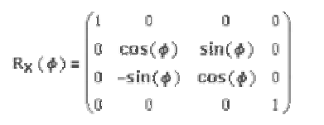
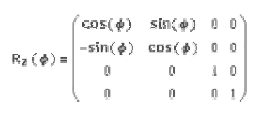
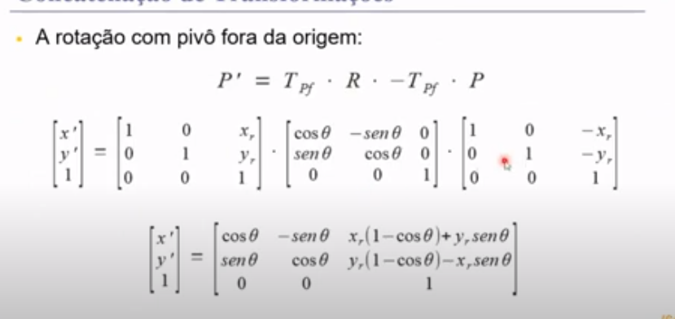
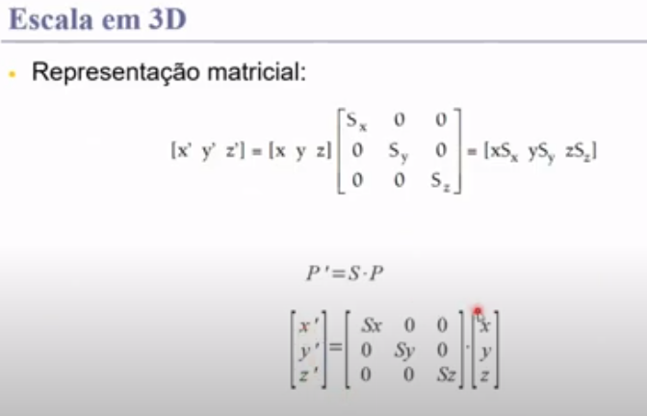
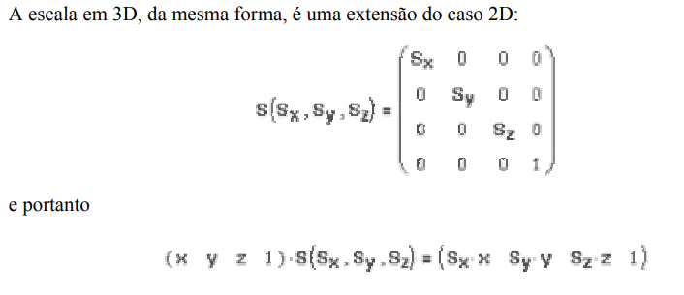
COORDENADAS |  |  |  |  | SX,SY,SZ
x | y | z |  |  | ESCALA
3 | 3 | 3 | 1 |  | 2 | 0 | 0 | 0
8 | 3 | 3 | 1 |  | 0 | 2 | 0 | 0
 |  |  |  |  | 0 | 0 | 2 | 0
 |  |  |  |  | 0 | 0 | 0 | 1

 |  |  |  |  | Escalonadao
 |  |  |  |  | x | y | z
 |  |  |  |  | 6 | 6 | 6 | 1
 |  |  |  |  | 16 | 6 | 6 | 1

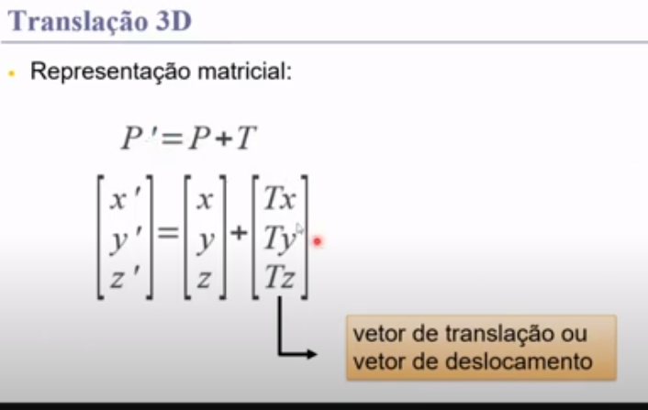
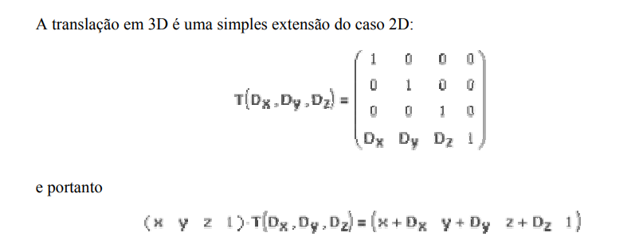
COORDENADAS
x | y | z |  |  | TRANSLAÇÃO
3 | 3 | 3 | 1 |  | 1 | 0 | 0 | 0
8 | 3 | 3 | 1 |  | 0 | 1 | 0 | 0
 |  |  |  |  | 0 | 0 | 1 | 0
 |  |  |  |  | 2 | 2 | 2 | 1
 |  |  |  |  | tx | ty | tz

 |  |  |  |  | trasladada
 |  |  |  |  | x | y | z
 |  |  |  |  | 5 | 5 | 5 | 1
 |  |  |  |  | 10 | 5 | 5 | 1

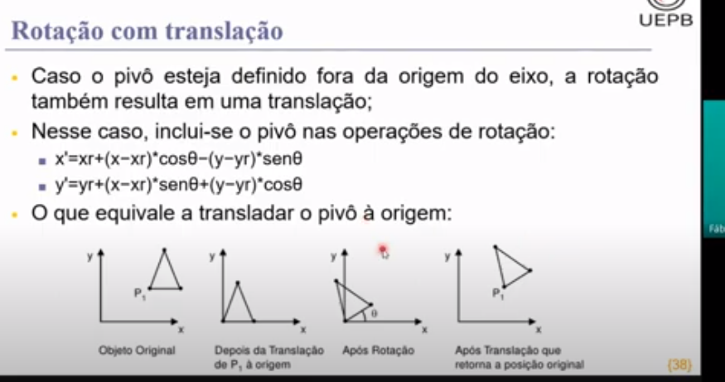
COORDENADAS |  |  |  |  | ROTAÇÃO EM Z
x | y | z |  |  | COS | _SEN | 0 | 0
3 | 3 | 3 | 1 | MENOPS | _sEN | COS | 0 | 0
8 | 3 | 3 | 1 |  | 0 | 0 | 1 | 0
 |  |  |  |  | 0 | 0 | 0 | 1

 |  |  |  |  |  |  |  |  | P(8,10,5)
 |  |  |  | transladamos as coordenas |  |  |  |  | graus | 90
 |  |  |  | em torno de P |  |  |  |  | eixo y
 |  |  |  |  |  |  | translação para |  | 1 | 0 | 0 | 0
-5 | -7 | -2 | 1 |  |  |  | origem |  | 0 | 1 | 0 | 0
0 | -7 | -2 | 1 |  |  |  |  |  | 0 | 0 | 1 | 0
 |  |  |  |  |  |  |  |  | -8 | -10 | -5 | 1
-5.3301270189 | -7 | 0.76794919243 | 1
-1 | -7 | -1.7320508076 | 1 |  |  |  | rotacao y |  | 0.87 | 0 | -0.5 | 0
 |  |  |  |  |  |  |  | 30 | 0 | 1 | 0 | 0
2.6698729811 | 3 | 5.7679491924 | 1 | resultado final |  |  |  |  | 0.5 | 0 | 0.87 | 0
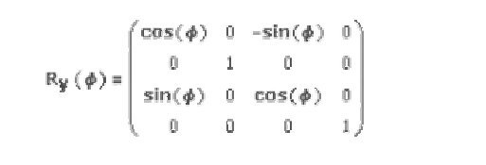
7 | 3 | 3.2679491924 | 1 |  |  |  |  |  | 0 | 0 | 0 | 1

 |  |  |  |  |  |  | translação |  | 1 | 0 | 0 | 0
 |  |  |  |  |  |  | inversa |  | 0 | 1 | 0 | 0
 |  |  |  |  |  |  |  |  | 0 | 0 | 1 | 0
 |  |  |  |  |  |  |  |  | 8 | 10 | 5 | 1

